LP-primal
 | Ejemplo 1: Ejemplo de Programación Lineal Entrera Mixta

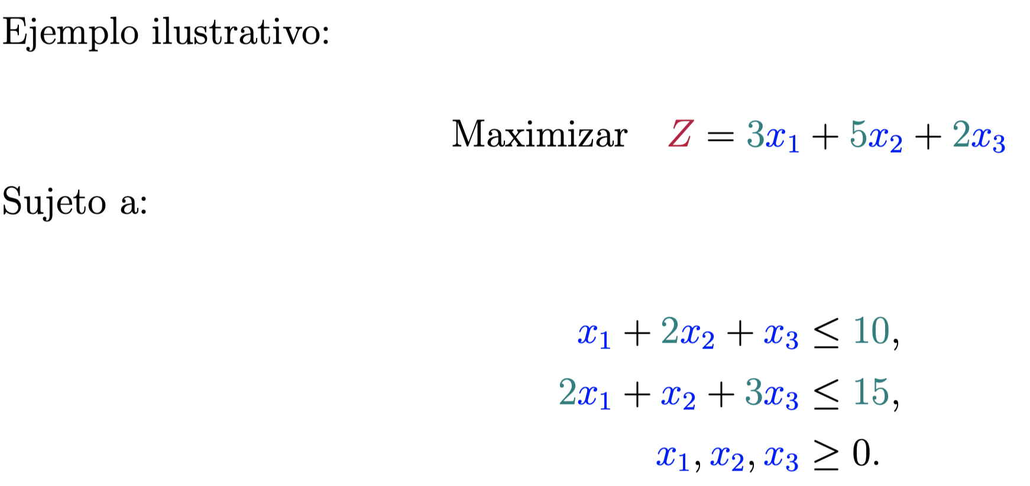

 |  | max | Z | = | 3 | 6 | + | 5 | 2 | 2 | 2 | 0 | = | 28

 |  |  | Sujeto a:

 |  |  |  |  | 1 | 6 | + | 2 | 2 | + | 1 | 0 | = | 10 | <= | 10
 |  |  |  |  | 2 | 6 | + | 1 | 2 | + | 3 | 0 | = | 14 | <= | 15

x1 es entero

